Cave à vins
Nom du vin | Producteur | Région / Appellation | Cépage | Millésime | Volume | Degré (%) | Quantité | Provenance | Offert par / Acheté chez | Date de réception | Cave droite | Cave gauche | Armoire à vin | Statut | Note de dégustation | Note /5 | Date de dégustation | Photo étiquette
La Syrah de papa Jean – Réserve de l'Éleveur de Reines | Antoine & Christophe Bétrisey – Artisans du Vin, St-Léonard | AOC Valais | Syrah |  | 75 cl | 14 | 1 | Cadeau | Estelle et Jean | 03.07.2026 |  |  | 1 | En cave | Emplacement précis : armoire à vin, compartiment rouge, 3ème rangée basse (déplacée depuis la Cave droite). |  |  | 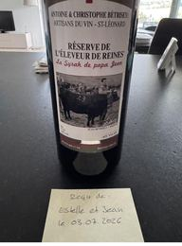
Valpolicella Ripasso Superiore – Edizione Speciale | Casa Giona, Verona | Valpolicella DOC (Ripasso Superiore) |  |  | 75 cl |  | 0 | Achat | Denner |  |  |  |  | En cave | Stock corrigé le 08.08.2026. |  |  | 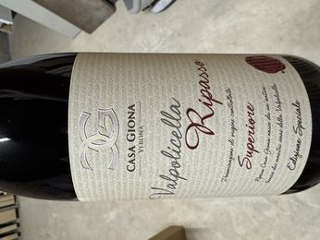
Volo di Farfalle | Scagliola Sansì | Moscato d'Asti DOCG | Moscato |  | 75 cl |  | 3 | Achat | Chez le vigneron (Scagliola Sansì) | Mai 2026 | 3 |  |  | En cave |  |  |  | 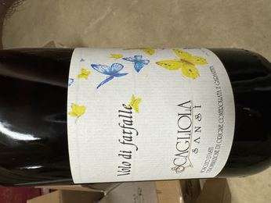
Passìo – da uve leggermente appassite |  | Sicilia DOC | Grillo | 2023 | 75 cl |  | 2 | Achat | Denner |  | 1 |  | 1 | En cave | Emplacement précis : armoire à vin, 1ère rangée supérieure (2 bouteilles) | Très bon avec des plats épicés (devient plus rond) ; trop sec pour l'apéritif seul — à éviter en apéritif | Autres accords suggérés (sources en ligne) : fruits de mer, volaille/poulet, poisson, pâtes en sauce crémeuse, plats végétariens, entrées légères — servir 8-12°C |  |  | 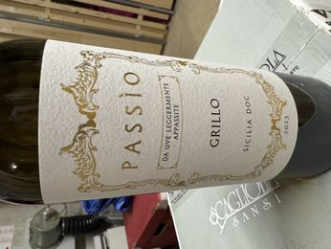
Il Re degli Ignoranti | Osteria Il Re degli Ignoranti (Osteria Amica), San Martino Alfieri | Province d'Asti, Piémont |  |  |  |  | 1 | Cadeau | Le restaurateur, lors d'un repas | Mai 2026 | 1 |  |  | En cave |  |  |  | 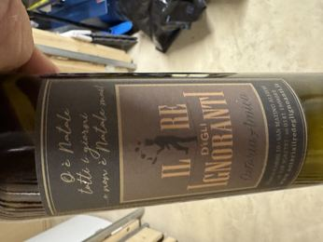
Sansì Antologia | Scagliola Sansì | Barbera d'Asti DOCG Superiore |  |  | 75 cl |  | 4 | Achat | Chez le vigneron (Scagliola Sansì) | Mai 2026 | 4 |  |  | En cave | Quantité à vérifier |  |  | 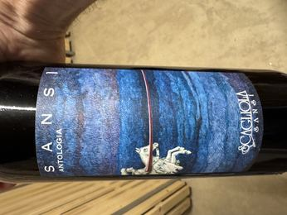
Frem | Scagliola Sansì | Province d'Asti, Piémont |  |  | 75 cl |  | 12 | Achat | Chez le vigneron (Scagliola Sansì) | Mai 2026 | 12 |  |  | En cave | Quantité à contrôler |  |  | 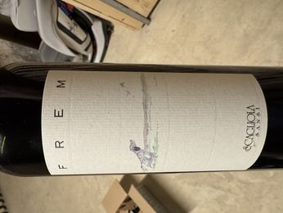
Barbera d'Alba DOC | Famiglia Rabino, Azienda Agricola | Alba, Piémont | Barbera |  | 75 cl |  | 1 | Achat | Chez le vigneron | Mai 2026 (à contrôler) | 1 |  |  | En cave |  |  |  | 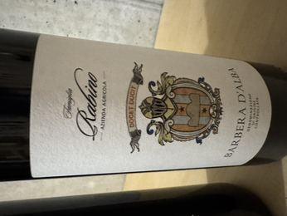
Barbera d'Alba Superiore DOC – La Ciapa | Famiglia Rabino, Azienda Agricola | Alba, Piémont | Barbera |  | 75 cl |  | 1 | Achat | Chez le vigneron | Mai 2026 (à contrôler) | 1 |  |  | En cave |  |  |  | 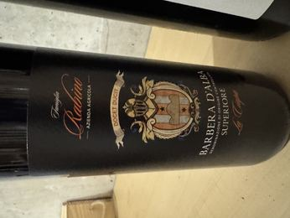
Azörd | Scagliola Sansì | Province d'Asti, Piémont |  |  | 75 cl |  | 5 | Achat | Chez le vigneron (Scagliola Sansì) | Mai 2026 (à contrôler) | 5 |  |  | En cave |  |  |  | 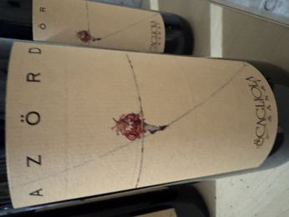
Magenta | Tenuta Ferrante | Cerasuolo d'Abruzzo DOC |  |  | 75 cl |  | 11 | Achat | Chez le vigneron, Lanciano (Abruzzes) | Juin 2026 | 10 |  | 1 | En cave | Vin rouge (le Cerasuolo d'Abruzzo est habituellement un rosé, mais ce vigneron en fait une version rouge, servie fraîche comme un rosé — spécialité de la maison). Emplacement précis : armoire à vin, 2ème rangée haute (1 bouteille). |  |  | 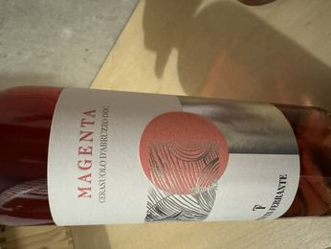
Magenta | Tenuta Ferrante | Cerasuolo d'Abruzzo DOC |  |  | 75 cl |  | 1 | Achat | Chez le vigneron, Lanciano (Abruzzes) | Juin 2026 |  |  |  | Terminé | Bue avec Estelle et Jean |  | 03.07.2026
Mantoca | Tenuta Ferrante | Terre d'Abruzzo IGT | Pecorino |  | 75 cl |  | 12 | Achat | Chez le vigneron, Lanciano (Abruzzes) | Juin 2026 | 11 |  | 1 | En cave | Emplacement précis : armoire à vin, rangée du milieu (1 bouteille) |  |  | 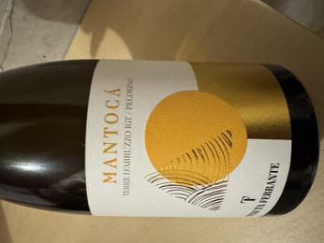
100 Pensieri | Tenuta Ferrante |  |  |  | 75 cl |  | 3 | Achat | Chez le vigneron, Lanciano (Abruzzes) | Juin 2026 | 2 |  | 1 | En cave | Emplacement précis : armoire à vin, rangée du milieu (1 bouteille) |  |  | 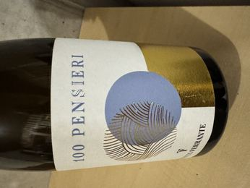
Gewürztraminer | Kellerei St. Michael-Eppan | Südtirol / Alto Adige DOC | Gewürztraminer | 2022 | 75 cl |  | 1 | Achat | Bottega del Vino | Printemps 2026 |  |  | 1 | En cave | Emplacement précis : 1ère rangée en bas (vins blancs), armoire à vin |  |  | 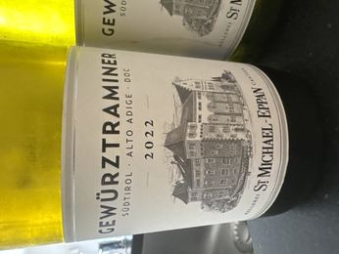
Gewürztraminer | Kellerei St. Michael-Eppan | Südtirol / Alto Adige DOC | Gewürztraminer | 2024 | 75 cl |  | 1 | Achat | Bottega del Vino | Printemps 2026 |  |  | 1 | En cave | Emplacement précis : 1ère rangée en bas (vins blancs), armoire à vin
Saint-Romain – Grand Vin de Bourgogne | Moillard-Grivot (négociant-éleveur, Meursault, Côte d'Or) | Saint-Romain AOP, Bourgogne |  | 2022 | 75 cl |  | 2 | Achat | Cave Moillard, Nuits-Saint-Georges | 2025 (probable, à vérifier) |  |  | 2 | En cave | Emplacement précis : armoire à vin, 2ème rangée haute | Bien balancé, bien pour poisson | 4.1 |  | 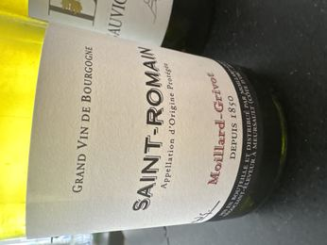
Saint-Véran – Grand Vin de Bourgogne | Christian Collovray et Jean-Luc Terrier, Davayé | Saint-Véran AOC, Bourgogne |  | 2023 | 75 cl |  | 1 | Achat | Nuits-Saint-Georges | 2025 |  |  | 1 | En cave | Emplacement précis : armoire à vin, 1ère rangée en bas (vins blancs) |  |  | 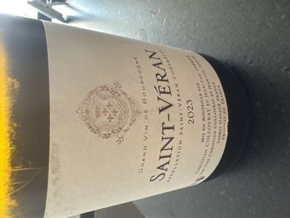
Vache d'Automne |  | France | Viognier | 2024 | 75 cl |  | 2 | Achat | Denner |  |  | 1 | 1 | En cave | Emplacement précis : armoire à vin — 1 bouteille en 1ère rangée supérieure, 1 bouteille en 2ème rangée basse |  |  | 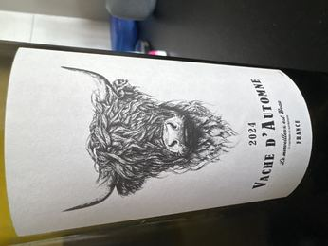
Tahuna |  | Marlborough, Nouvelle-Zélande | Sauvignon Blanc | 2016 | 75 cl |  | 3 | Achat | Denner |  |  | 2 | 1 | En cave | Emplacement précis : armoire à vin, 1ère rangée supérieure |  |  | 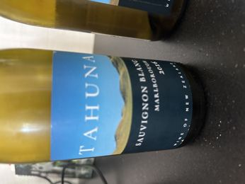
Boschendal |  | Afrique du Sud | Chardonnay | 2023 | 75 cl |  | 1 | Achat | Denner |  |  |  |  | Terminé | Sortie de l'armoire à vin (1ère rangée supérieure) et bue le 07.08.2026. |  | 07.08.2026 | 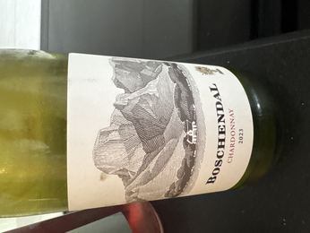
Langhe Arneis | Cristina Ascheri | Langhe DOC, Piémont | Arneis | 2025 | 75 cl |  | 1 | Achat | Bottega del Vino |  |  |  | 1 | En cave | Emplacement précis : armoire à vin, 1ère rangée haute |  |  | 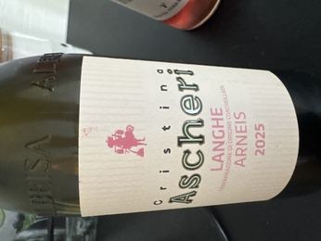
Dévoraz (nom exact à vérifier) | Domaine de la Ville de Pully | Pully, Lavaux, Vaud |  | 2022 | 75 cl |  | 1 | Achat |  | 2023 (probable, à vérifier) |  |  | 1 | En cave | Emplacement précis : armoire à vin, 2ème rangée haute |  |  | 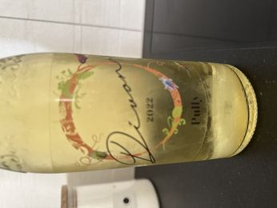
Primi Passi Bianco | Rodaro Paolo, Cividale del Friuli | Venezia Giulia IGP | Nepis et Soreli (assemblage) | 2020 | 75 cl | 12.5 | 1 | Achat |  |  |  |  | 1 | En cave | Emplacement précis : armoire à vin, 2ème rangée haute |  |  | 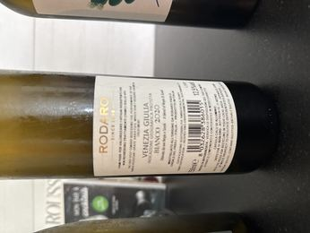
Salina Bianco | Cantine Colosi, Messina | Salina IGP, Sicile |  | 2024 | 75 cl | 13 | 1 | Achat | Bottega del Vino |  |  |  | 1 | En cave | Emplacement précis : armoire à vin, rangée du milieu |  |  | 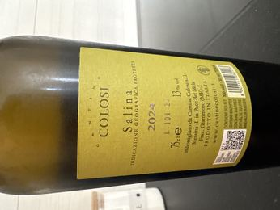
Chassagne-Montrachet – Grand Vin de Bourgogne | Moillard-Grivot (négociant-éleveur, Meursault, Côte d'Or) | Chassagne-Montrachet AOP, Bourgogne |  | 2021 | 75 cl |  | 1 | Achat | Nuits-Saint-Georges | 2023 (probable, à vérifier) |  |  | 1 | En cave | Élégant et complexe | 4.1 |  | 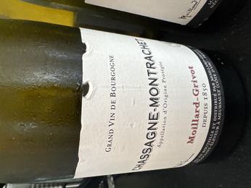
Pernand-Vergelesses – Grand Vin de Bourgogne | Moillard-Grivot (négociant-éleveur, Meursault, Côte d'Or) | Pernand-Vergelesses AOP, Bourgogne |  | 2022 | 75 cl |  | 1 | Achat | Cave Moillard | 2025 (probable, à vérifier) |  |  | 1 | En cave | Emplacement précis : armoire à vin, 2ème rangée haute | Puissant, équilibré, floral | 4.1 |  | 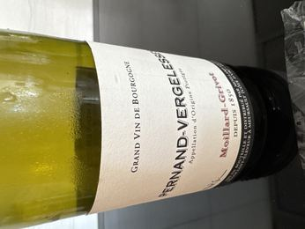
Ribolla Gialla – 1607 | Albino Armani, Tenuta di Sequals | Venezia Giulia IGT | Ribolla Gialla | 2024 | 75 cl | 12 | 1 | Achat | Bottega del Vino | 2026 |  |  | 1 | En cave | Emplacement précis : armoire à vin, rangée du milieu |  |  | 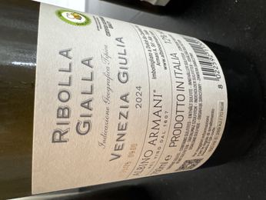
Puddinghe – Greco di Tufo | Claudio Quarta, Vignaiolo | Greco di Tufo DOCG | Greco | 2023 | 75 cl | 13 | 1 | Achat | Bottega del Vino | 2026 |  |  | 1 | En cave | Emplacement précis : armoire à vin, rangée du milieu | 3.9 |  | 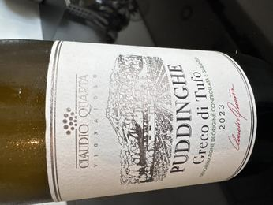
Champagne Impérial Brut | Moët & Chandon | Champagne AOP, France |  |  | 75 cl |  | 1 | Achat |  |  |  |  | 1 | En cave | Emplacement précis : armoire à vin, rangée du milieu |  |  | 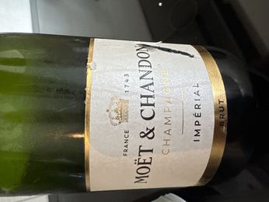
Rully – Expression de Famille | Sangouard-Chéné | Rully AOP, Bourgogne |  | 2022 | 75 cl | 13 | 1 | Achat | Cave Moillard | 2025 (probable, à vérifier) |  |  | 1 | En cave | Emplacement précis : armoire à vin, 1ère rangée basse | Robe dorée à reflets verts, arômes d'acacia et de pêche blanche, bouche ample et minérale (description du domaine) | Bien avec le poisson, légèrement acide (note manuscrite) | 4 |  | 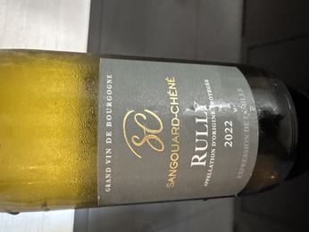
Magma | Domaine de la Croisée (SCEA Mano Vignerons), Nolwenn et Matthieu Maudry, Tracy-sur-Loire | Pouilly-Fumé AOC |  | 2022 | 75 cl | 13.5 | 1 | Achat |  |  |  |  | 1 | En cave | Pamplemousse, jasmin, facile, fraîcheur, bien avec le poisson — prix : 20.- CHF (note manuscrite) | 4.2 |  | 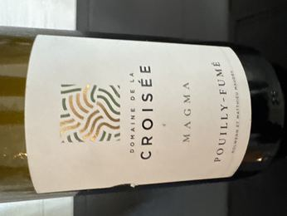
Mercurey – Les Montelons | Albert Bichot (Domaine Adélie) | Mercurey AOP, Bourgogne |  | 2023 | 75 cl | 13 | 1 | Cadeau | Silvia |  |  |  | 1 | En cave | Emplacement précis : armoire à vin, 2ème rangée basse |  |  | 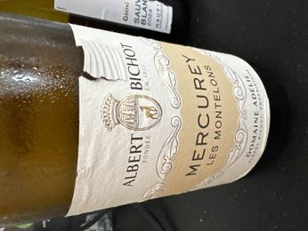
La Cour des Dames – Viognier |  | Pays d'Oc IGP | Viognier | 2022 | 75 cl |  | 1 | Achat |  |  |  |  | 1 | En cave | Vin rond et aromatique, notes de pêche, abricot et fleur d'acacia ; à servir frais (~8°C), en apéritif ou avec poisson/asperges/tarte aux fruits (description du domaine) |  |  | 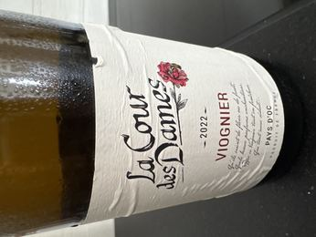
Château de la Guiche – Montagny | André Goichot, Beaune (Côte-d'Or) | Montagny AOC, Bourgogne |  | 2023 | 75 cl |  | 1 | Achat |  |  |  |  | 1 | En cave | Emplacement précis : armoire à vin, 2ème rangée basse |  |  | 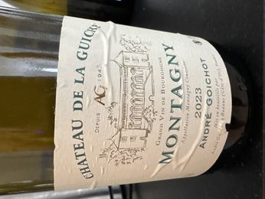
Sauvignon | Kellerei Kaltern (Cantina Caldaro) | Südtirol / Alto Adige DOC | Sauvignon Blanc | 2024 | 75 cl | 13 | 1 | Achat |  |  |  |  | 1 | En cave | Emplacement précis : armoire à vin, 1ère rangée basse |  |  | 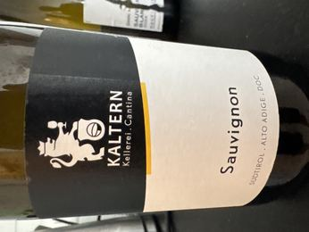
Ohh! Poitou – Sauvignon Blanc | LaCheteau | Haut-Poitou AOP | Sauvignon Blanc | 2024 | 75 cl |  | 1 | Achat |  |  |  |  | 1 | En cave | Emplacement précis : armoire à vin, 1ère rangée basse |  |  | 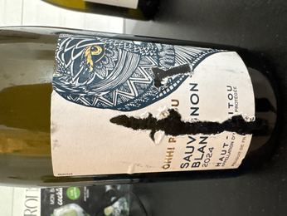
La Parenthèse – Sauvignon Blanc | Guillaume et Baptiste (Famille Reverdy), Verdigny (Cher) | Vin de Pays du Val de Loire IGP | Sauvignon Blanc | 2024 | 75 cl | 12.5 | 1 | Achat |  |  |  |  | 1 | En cave | Vieilles vignes sur sol sableux siliceux, fraîcheur et minéralité ; à servir 10-12°C, bon en apéritif dînatoire ou avec cuisine asiatique (description du domaine) |  |  | 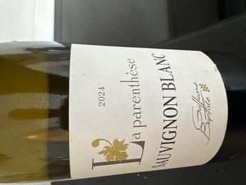
Prélude – Chasselas | Cave du Château de Valeyres (Benjamin Morel) | Côtes de l'Orbe AOC, Vaud, Suisse | Chasselas | 2024 | 70 cl | 12 | 1 | Cadeau | Donateur oublié |  |  |  | 1 | En cave | Emplacement précis : armoire à vin, 2ème rangée basse |  |  | 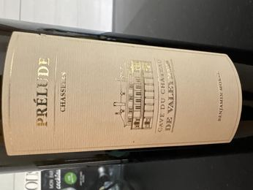
Pinot-Gris Vieilles Vignes | Domaine Schaeffer-Woerly (Maxime, Vincent et Lucie Woerly), Dambach-la-Ville | Alsace AOC | Pinot Gris | 2020 | 75 cl | 13 | 3 | Achat | Chez le vigneron, Alsace | 2022 (probable, à vérifier) | 2 | 1 |  | En cave | Style demi-sec, opulent et charpenté, arômes fumés et fruités ; excellent avec foie gras, plats exotiques et accords sucré-salé (description du domaine) |  |  | 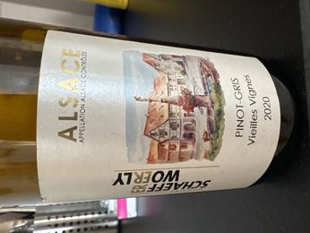
Passìo – da uve leggermente appassite |  | Sicilia DOC | Grillo | 2023 | 75 cl |  | 1 | Achat | Denner |  |  |  |  | Terminé | Bue ce soir, sortie de l'armoire à vin |  | 16.07.2026
Tahuna |  | Marlborough, Nouvelle-Zélande | Sauvignon Blanc | 2016 | 75 cl |  | 1 | Achat | Denner |  |  |  |  | Terminé | Sortie de l'armoire à vin et bue |  | 17.07.2026
Passìo – da uve leggermente appassite |  | Sicilia DOC | Grillo | 2023 | 75 cl |  | 1 | Achat | Denner |  |  |  |  | Terminé | Prise de l'armoire à vin et bue |  | 18.07.2026
Valpolicella Ripasso Superiore – Edizione Speciale | Casa Giona, Verona | Valpolicella DOC (Ripasso Superiore) |  | 2023 | 75 cl |  | 3 | Achat | Denner | 20.07.2026 | 1 |  | 2 | En cave | Stock corrigé le 08.08.2026. 2 bouteilles supplémentaires (initialement en Cave gauche, ligne 71) identifiées comme millésime 2023, déplacées vers l'armoire à vin, compartiment rouge, 2ème rangée haute. |  |  | 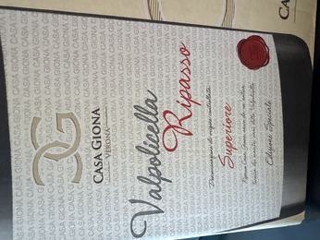
Barbera d'Asti Superiore | Enzo Bartoli | Barbera d'Asti DOCG Superiore | Barbera | 2021 | 75 cl |  | 1 | Achat |  |  | 1 |  |  | En cave |  |  |  | 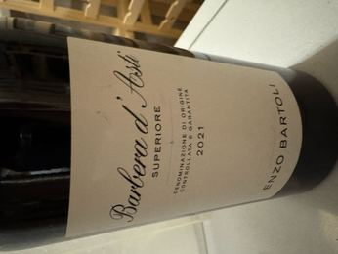
Ermitage – Perle du Vignoble |  | AOC Valais | Ermitage (Marsanne) | 2022 | 75 cl |  | 1 | Achat |  |  |  | 1 |  | En cave |  |  |  | 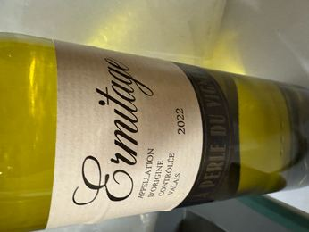
Bibacchus – Les Terrasses du Rhône, Heida | Maisons Bonvin et Varone | AOC Valais | Heida (Savagnin Blanc) | 2024 | 75 cl |  | 1 | Achat | Coop |  |  | 1 |  | En cave |  |  |  | 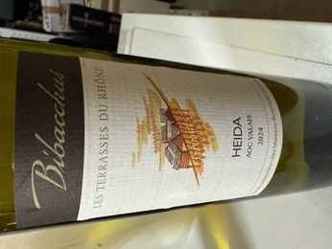
Vallée d'Aoste Chambave Muscat | La Crotta di Vegneron | Vallée d'Aoste DOC | Muscat blanc |  | 75 cl |  | 1 | Achat |  |  |  | 1 |  | En cave | Quantité et emplacement supposés : légende absente sur cette page du document |  |  | 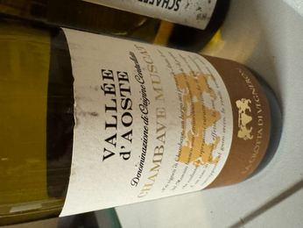
Dezaley Grand Cru | Constant Jomini | Dezaley Grand Cru AOC, Lavaux, Vaud, Suisse | Chasselas | 2024 | 70 cl | 12.3 | 1 | Achat | Chez le vigneron |  |  |  | 1 | En cave | Emplacement précis : armoire à vin, 2ème rangée depuis le haut |  |  | 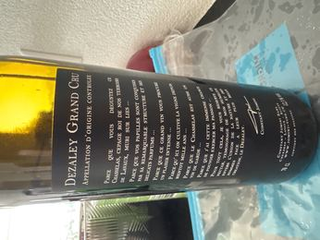
Jomini Barrique – Assemblage de nobles cépages vaudois | Constant Jomini, Chexbres (Lavaux) | AOC Vaud | Pinot Noir, Gamaret, Garanoir, Merlot (assemblage) | 2023 | 70 cl | 13 | 5 | Achat | Chez le vigneron | 24.07.2026 |  | 5 |  | En cave | Élevage 24 mois en fût de chêne |  |  | 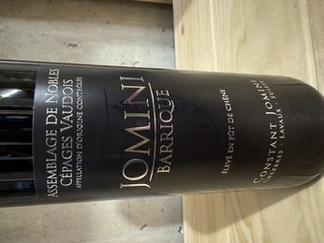
Jomini Barrique – Assemblage de nobles cépages vaudois | Constant Jomini, Chexbres (Lavaux) | AOC Vaud | Pinot Noir, Gamaret, Garanoir, Merlot (assemblage) | 2023 | 70 cl | 13 | 1 | Achat | Chez le vigneron | 24.07.2026 |  |  |  | Terminé | Offerte à Andrea, notre logeur à Locana |  | 24.07.2026
Masso Antico – Collezione Oro (Appassimento) |  | Puglia IGT | Primitivo |  | 75 cl |  | 1 | Achat |  |  |  | 1 |  | En cave | 99 points, Annuario dei Migliori Vini Italiani (Luca Maroni) |  |  | 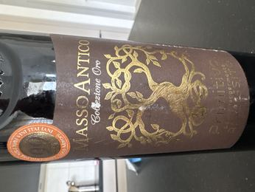
Isolabella della Croce – Serena | Isolabella della Croce | Barbera d'Asti DOCG Superiore | Barbera |  | 75 cl |  | 1 | Achat |  |  |  |  |  | Terminé | Un peu acide : bien l'ouvrir/carafer assez tôt avant de servir |  | 25.07.2026 | 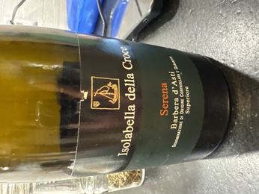
Vache d'Automne |  | France | Viognier | 2024 | 75 cl |  | 1 | Achat | Denner |  |  |  |  | Terminé | Sortie de l'armoire à vin, 1ère rangée haute |  | 24.07.2026 (vendredi soir)
Marsanne Blanche de St-Clément | Patrick Luisier, « La P'tite Cave » | Les Coteaux de Sierre AOC Valais | Marsanne | 2022 | 75 cl | 12.5 | 1 | Achat |  |  |  | 1 |  | En cave |  |  |  | 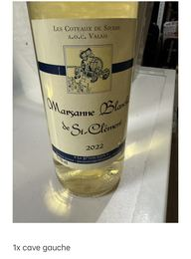
Albatraia – Batraia | Villa Patrizia (di Bruni Romeo), Roccalbegna | Toscana IGT | Ciliegiolo | 2017 | 75 cl | 14.5 | 1 | Achat |  |  |  | 1 |  | En cave | Vin biologique |  |  | 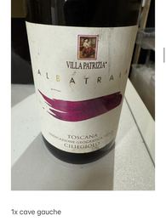
Desiderio | Tenuta Ferrante, Lanciano | Montepulciano d'Abruzzo DOC | Montepulciano | 2011 | 75 cl | 14 | 1 | Achat |  |  |  | 1 |  | En cave | Vieilli en fûts de chêne (invecchiato in botti di rovere) |  |  | 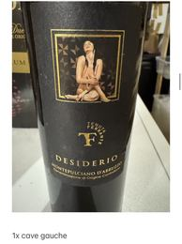
Blaufränkisch | Weingut Roman Stoiber (Sabrina et Roman Stoiber), Mörbisch/See | Burgenland, Autriche | Blaufränkisch | 2015 | 75 cl | 12 | 1 | Achat |  |  |  | 1 |  | En cave |  |  |  | 
Château Lalande-Méraud (nom exact à vérifier, étiquette partiellement masquée) | Vignobles Michel Pion, viticulteur | Bordeaux AOC |  |  | 75 cl |  | 2 | Achat |  |  |  | 2 |  | En cave |  |  |  | 
Château La Gurgue | Claire Villars Lurton, SAS Château Ferrière | Margaux AOC |  | 2019 | 75 cl |  | 1 | Achat |  |  |  | 1 |  | En cave |  |  |  | 
Torcicoda | Tormaresca | Salento IGT | Primitivo | 2018 | 75 cl |  | 1 | Achat |  |  |  | 1 |  | En cave |  |  |  | 
Fleur de Pédesclaux | Château Pédesclaux | Pauillac AOC |  | 2018 | 75 cl |  | 1 | Achat |  |  |  | 1 |  | En cave |  |  |  | 
Volnay 1er Cru – Clos des Chênes | Domaine Loubet-Dewailly, Pommard (Côte d'Or) | Volnay 1er Cru AOC, Bourgogne | Pinot Noir | 2019 | 75 cl |  | 1 | Achat |  |  |  | 1 |  | En cave |  |  |  | 
Mavrio | Vini Tremarco | Salento IGT | Negroamaro | 2019 | 75 cl |  | 1 | Achat |  |  |  | 1 |  | En cave | Invecchiato in Barrique (vieilli en fût de chêne) |  |  | 
Chambave Supérieur – Quatre Vignobles | La Crotta di Vegneron | Vallée d'Aoste DOC |  | 2019 | 75 cl |  | 1 | Achat |  |  |  | 1 |  | En cave |  |  |  | 
Syrah du Valais | Gregor Kuonen, Caveau de Salquenen SA, CH-3970 Salgesch (Valais) | AOC Valais | Syrah | 2018 | 75 cl |  | 1 |  |  |  |  | 1 |  | En cave | Provenance à préciser (achat ou cadeau ?) |  |  | 
Barolo | Monchiero Fratelli Azienda Agricola s.s. | Barolo DOCG | Nebbiolo | 2011 | 75 cl |  | 1 |  |  |  |  | 1 |  | En cave | Provenance à préciser (achat ou cadeau ?) |  |  | 
Quinta da Leda | Casa Ferreirinha (Sogrape Vinhos, S.A.), Vila Nova de Gaia | Douro DOC |  | 2016 | 75 cl |  | 1 |  |  |  |  | 1 |  | En cave | Provenance à préciser (achat ou cadeau ?) |  |  | 
Messaggero | Montemercuri | Vino Nobile di Montepulciano DOCG | Sangiovese (Prugnolo Gentile) | 2017 | 75 cl |  | 3 |  |  |  |  | 3 |  | En cave | Provenance à préciser (achat ou cadeau ?) |  |  | 
Valpolicella Ripasso Superiore – Edizione Speciale | Casa Giona, Verona | Valpolicella DOC (Ripasso Superiore) |  |  | 75 cl |  | 2 | Achat | Denner |  |  | 2 |  | En cave | Stock corrigé le 08.08.2026. 2 bouteilles déplacées vers l'armoire à vin ont été identifiées comme millésime 2023 -- reclassées sur la ligne 45. |  |  | 
Cont'Ugo | Tenuta Guado al Tasso (Marchese Antinori) | Bolgheri DOC | Merlot | 2013 | 150 cl (Magnum) |  | 1 |  |  |  |  |  |  | En cave | Coffret en bois, à la cave — sur une autre étagère (ni Cave droite, ni Cave gauche). Provenance à préciser (achat ou cadeau ?). |  |  | 
Ibernoble – Roble Selección Especial (alfavin.ch) | Winner Wines, S.A. (embouteillé à La Horra, Burgos — RE 4684-BU) | Ribera del Duero DO | Tempranillo | 2018 | 150 cl (Magnum) | 15 | 1 |  |  |  |  |  |  | En cave | Coffret en bois, à la cave — sur une autre étagère (ni Cave droite, ni Cave gauche). Vieilles vignes ~65 ans. Élevage 14 mois (40% chêne français, 60% américain). Robe grenat, fruits rouges, notes boisées/épicées, tanins ronds. Accords : gibier, viandes rouges, fromages — service 18°C. Provenance à préciser (achat ou cadeau ?). |  |  | 
Blanc de Noir Gregor Kuonen | Gregor Kuonen, Caveau de Salquenen SA, CH-3970 Salgesch (Valais) | AOC Valais | Pinot Noir | 2021 | 150 cl (Magnum) | 13.5 | 1 |  |  |  |  |  |  | En cave | Quantité (1 supposée) et emplacement (Cave droite / Cave gauche / armoire / autre étagère) non précisés dans le message — à confirmer. Provenance à préciser (achat ou cadeau ?). |  |  | 
Cuvée Autocorner (étiquette personnalisée — vin non identifié) |  |  |  |  | 150 cl (Magnum) |  | 1 | Cadeau | Philippe Hischier (Autocorner) | 2023 |  |  |  | En cave | Étiquette personnalisée 'Autocorner' — vin, producteur et appellation non identifiables sur cette étiquette. Dans un cylindre, à la cave (côté gauche/droite non précisé). |  |  | 
Grillo – Collezione di Famiglia | Barone Montalto SpA, Praiola | Sicilia DOC | Grillo | 2025 | 75 cl | 12 | 6 | Achat | Denner | 28.07.2026 |  | 6 |  | En cave | Robe jaune paille, reflets verts ; nez d'agrumes (pamplemousse) et fleurs d'oranger ; bonne acidité, belle finale. Service 10-12°C ; conseillé avec poisson, volaille, salades. |  |  | 
Porta Leone | Le Contesse S.r.l., Vazzola | Conegliano Valdobbiadene Prosecco Superiore DOCG (Extra Dry) | Glera |  | 75 cl | 11 | 6 | Achat | Denner | 28.07.2026 |  | 6 |  | En cave | Service à 5-6°C. Certifié Vegan (ICEA). |  |  | 
Passìo – da uve leggermente appassite |  | Sicilia DOC | Grillo | 2023 | 75 cl |  | 1 | Achat | Denner |  |  |  |  | Terminé | Sortie de l'armoire à vin et bue en vacances en Italie. |  | 30.07.2026
Valpolicella Ripasso Superiore – Edizione Speciale | Casa Giona, Verona | Valpolicella DOC (Ripasso Superiore) |  |  | 75 cl |  | 1 | Achat | Denner |  |  |  |  | Terminé | De la Cave droite. Millésime non précisé — 2 lots s'y trouvent (l.3 sans millésime et l.45 2023), impossible de déterminer lequel a été ouvert. |  | 02.08.2026
Perelise | Kellerei Schreckbichl / Cantina Colterenzio, Eppan/Appiano (BZ) | Südtirol Alto Adige DOC | Gewürztraminer | 2025 | 75 cl | 13.5 | 3 | Achat | Restaurant Il Ritrovo, Pont Canavese | 31.07.2026 |  | 3 |  | En cave | Acheté au restaurant Il Ritrovo (Pont Canavese) après un excellent repas. |  |  | 
Pfefferer | Kellerei Schreckbichl / Cantina Colterenzio, Eppan/Appiano (BZ) | Vigneti delle Dolomiti IGT | Moscato Giallo (Goldmuskateller) | 2025 | 75 cl | 12.5 | 6 | Achat | Restaurant Il Ritrovo, Pont Canavese | 31.07.2026 | 6 |  |  | En cave | Acheté au restaurant Il Ritrovo (Pont Canavese) après un excellent repas. |  |  | 
Barbera d'Asti N.2 (Sergio Laboroi) | Borgo Isolabella S.s. (Loazzolo), pour Gastronomia Laboroi (Locana) | Barbera d'Asti DOCG | Barbera | 2025 | 75 cl | 14 | 1 | Cadeau | Andrea (logeur à Locana) | 02.08.2026 |  |  | 1 | En cave | Emplacement précis : armoire à vin, compartiment rouge, 1ère rangée basse. Reçue lors de notre départ du logement chez Andrea. |  |  | 
Boschendal | Boschendal Wines, Groot Drakenstein (Afrique du Sud) | W.O. Cape Coast, Afrique du Sud | Chardonnay | 2023 | 75 cl | 13.5 | 2 | Achat | Denner | 08.08.2026 |  |  | 2 | En cave | Emplacement précis : armoire à vin, 1ère rangée haute. Beurré et corsé, notes de fruits à noyau, citron et muscade (description du domaine).
Château Clément-Pichon | Vignobles Clément Fayat, Parempuyre | Haut-Médoc AOC, Cru Bourgeois Supérieur |  | 2020 | 75 cl | 13.5 | 1 | Cadeau | Silvia | 08.08.2026 |  |  | 1 | En cave | Emplacement précis : armoire à vin, compartiment rouge, 2ème rangée basse. |  |  | 
Valpolicella Ripasso Superiore – Edizione Speciale | Casa Giona, Verona | Valpolicella DOC (Ripasso Superiore) |  |  | 75 cl |  | 1 | Achat | Denner |  |  |  |  | Terminé | Sortie de la cave (lot non précisé parmi les 3 existants : l.3, l.45 ou l.71) et bue le 08.08.2026 avec Silvia et Catherine — vraiment succulent avec la grillade. |  | 08.08.2026
Valpolicella Ripasso Superiore – Edizione Speciale | Casa Giona, Verona | Valpolicella DOC (Ripasso Superiore) |  |  | 75 cl |  | 1 | Achat | Denner |  |  |  |  | Terminé | Emplacement précis : armoire à vin, compartiment inférieur (rouge). Bouteille jamais saisie jusqu'ici, ouverte et terminée le 08.08.2026 (avec la bouteille de la cave, même soirée). |  | 08.08.2026
Carmelin – Humagne Rouge | Caves Saint-Valentin SA, Sion | AOC Valais | Humagne Rouge | 2023 | 75 cl |  | 1 | Cadeau | Catherine | 08.08.2026 |  | 1 |  | En cave | Cépage autochtone du Valais, vin sauvage aux arômes de sous-bois, bien structuré. Idéal avec gibier et plats aux champignons. Service 14-16°C. |  |  | 
Passìo – da uve leggermente appassite |  | Sicilia DOC | Grillo | 2023 | 75 cl |  | 1 | Achat | Denner |  |  |  |  | Terminé | Sortie de l'armoire à vin et bue entre le 07.08.2026 et le 15.08.2026. |  | Entre le 07.08.2026 et le 15.08.2026
Vache d'Automne |  | France | Viognier | 2024 | 75 cl |  | 1 | Achat | Denner |  |  |  |  | Terminé | Sortie de l'armoire à vin et bue entre le 07.08.2026 et le 15.08.2026. |  | Entre le 07.08.2026 et le 15.08.2026
Sansì | Scagliola (Soc. Agr. Az. Agr. Scagliola s.s.), Calosso | Barbera d'Asti DOCG Superiore | Barbera | 2021 | 75 cl | 15.5 | 5 | Achat | Chez le vigneron (Scagliola), Calosso | 2023 |  |  | 5 | En cave | Robe rouge intense, notes grenat et violacées ; bonne capacité de garde. Service 18-20°C. Accords : viandes rouges, rôtis, gibier, fromages affinés. Emplacement précis : armoire à vin, compartiment rouge, 1ère rangée haute. |  |  | 
Legón | Valtostao, Pedrosa de Duero (Burgos) | Ribera del Duero DO, Reserva | Tempranillo | 2019 | 75 cl | 15 | 1 | Achat | Denner |  |  |  | 1 | En cave | Note 93 (Wine Enthusiast). Vieilli 20 mois en fûts de chêne français. Robe rubis profond, arômes de poivre, cannelle, vanille, fruits secs ; charnu et ample en bouche. Service 16-18°C. Emplacement précis : armoire à vin, compartiment rouge, 1ère rangée haute. |  |  | 
Legón Premium | Bodegas Viña Vilano, Pedrosa de Duero (Burgos) | Ribera del Duero DO, Crianza |  | 2019 | 75 cl | 14.5 | 1 | Achat | Denner |  |  |  |  | Terminé | Offerte à Thierry (pas consommée par nous). Note 92 (Andreas Larsson, Best Sommelier of the World, via tasted.wine). Issu de cepas centenaires (800m d'altitude), élevage 22+ mois en fûts de chêne français neufs. Classification Crianza. |  | 23.08.2026 | 
Isolabella della Croce – Serena | Isolabella della Croce (Borgo Isolabella S.s.), Loazzolo | Barbera d'Asti DOCG Superiore | Barbera | 2021 | 75 cl | 15 | 2 | Achat | Locana (Italie) | 2025 |  |  | 2 | En cave | Maturé en fûts de chêne. Emplacement précis : armoire à vin, compartiment rouge, 1ère rangée basse. |  |  | 
Sansì Antologia | Scagliola (Soc. Agr. Az. Agr. Scagliola s.s.), Calosso | Barbera d'Asti DOCG Superiore | Barbera | 2019 | 75 cl | 15.5 | 1 | Achat | Chez le vigneron (Scagliola), Calosso | 2023 |  |  | 1 | En cave | Robe rouge intense, reflets sombres et violacés ; vin de méditation, bonne capacité de garde. Service 18-20°C. Accords : viandes rouges, rôtis, gibier, fromages affinés. Emplacement précis : armoire à vin, compartiment rouge, 2ème rangée haute. |  |  | 
Passorosso | Vini Franchetti S.r.l., Castiglione di Sicilia | Etna Rosso DOC |  | 2016 |  |  | 1 |  |  |  |  |  | 1 | En cave | Probablement un cadeau, mais provenance non confirmée ("j'en sais pas plus"). Emplacement précis : armoire à vin, compartiment rouge, 1ère rangée basse. Etna Rosso DOC — typiquement à base de Nerello Mascalese (non confirmé sur l'étiquette visible). |  |  | 
Clos de l'Oratoire des Papes | Ogier (propriétaire-récoltant Léonce Amouroux), Châteauneuf-du-Pape (Vaucluse) | Châteauneuf-du-Pape AOC | Grenache, Syrah, Mourvèdre, Cinsault | 2008 | 75 cl | 14.5 | 1 |  |  |  |  |  | 1 | En cave | Vin généreux, notes intenses d'épices et de fruits, touches de cacao ; bouche ample et profonde, belle persistance. Provenance incertaine, probablement un cadeau mais donateur inconnu. Emplacement précis : armoire à vin, compartiment rouge, 2ème rangée basse. |  |  | 
Crozes-Hermitage | Yann Chave (SCEA Chave Père & Fils), Mercurol | Crozes-Hermitage AOC | Syrah | 2016 | 75 cl | 13 | 1 |  |  |  |  |  | 1 | En cave | Provenance incertaine, probablement un cadeau mais donateur inconnu. Emplacement précis : armoire à vin, compartiment rouge, 2ème rangée basse. |  |  | 
Fixin – La Mazière | Roger Baudraz (négociant-éleveur), Savigny-lès-Beaune | Fixin AOC | Pinot Noir | 2011 | 75 cl |  | 1 | Achat |  |  |  |  | 1 | En cave | Date et lieu d'achat inconnus. Emplacement précis : armoire à vin, compartiment rouge, 2ème rangée basse. |  |  | 
Château Lalande-Méraud (nom exact à vérifier, étiquette partiellement masquée) | Vignobles Michel Pion, viticulteur à Haux (Gironde) | Bordeaux AOC |  | 2011 | 75 cl |  | 1 |  |  |  |  |  | 1 | En cave | Bouteille distincte des 2 déjà en Cave gauche (ligne 60). Provenance incertaine, donateur inconnu. Emplacement précis : armoire à vin, compartiment rouge, 2ème rangée basse.
Livio Benvenuti – Teran | Livio Benvenuti (Z.T.O. Benvenuti), Motovun, Istrie (Croatie) | Istrie, Croatie | Teran | 2019 | 75 cl | 13.5 | 1 | Achat | Chez le vigneron, Motovun (Istrie, Croatie) | 2024 |  |  | 1 | En cave | Emplacement précis : armoire à vin, compartiment rouge, 3ème rangée basse. |  |  | 
La Cuvée Mythique | Cordier, Trilles (Maureilhan) | Pays d'Oc IGP |  | 2023 | 75 cl | 14.5 | 1 | Cadeau | Samuel | Octobre 2025 |  |  | 1 | En cave | Profil annoncé : Puissant / Aromatique / Corsé (assemblage de cépages méditerranéens, typiquement Syrah/Grenache/Carignan/Mourvèdre pour ce style, non confirmé sur l'étiquette). Emplacement précis : armoire à vin, compartiment rouge, 3ème rangée basse. |  |  | 
Amarone della Valpolicella Classico | Zeni 1870 (Cantina F.lli Zeni s.r.l.), Bardolino | Amarone della Valpolicella DOCG, Classico |  | 2022 | 75 cl | 15.5 | 1 | Cadeau | Laurence et Christian |  |  |  | 1 | En cave | Se marie avec viandes rouges rôties et fromages forts ; bénéficie de 2-4 ans de garde supplémentaire. Servir à température ambiante, déboucher ~30 min avant. Emplacement précis : armoire à vin, compartiment rouge, 3ème rangée basse. |  |  | 
Rocca Alata | Cantina di Soave, Soave (VR) | Amarone della Valpolicella DOCG |  | 2018 | 75 cl | 14.5 | 1 | Achat | Denner |  |  |  |  | En cave | Vinifié selon la méthode traditionnelle (appassimento des raisins, longue maturation). Arômes de cerise mûre et petits fruits rouges, finale chocolatée ; ample et équilibré. Idéal avec grillades, rôtis, gibier, fromages affinés. Déboucher 1h avant, servir à 18°C. Emplacement précis : armoire à vin, compartiment rouge, 3ème rangée basse.
Vignealte | Zeni 1870 (Cantina F.lli Zeni s.r.l.), Bardolino | Amarone della Valpolicella DOCG, Classico | Corvina, Rondinella (et autres variétés rouges typiques autorisées) | 2018 | 75 cl | 16 | 1 | Achat | Denner |  |  |  |  | En cave | Affiné en fûts de chêne, jusqu'à 10 ans de garde. Accords : viandes rouges, braisés, gibier, fromages fermentés. Conserver au frais et à l'abri de la lumière. Déguster à 17-19°C, 15-30 min après ouverture. Emplacement précis : armoire à vin, compartiment rouge, 3ème rangée basse.
La Giuva – Il Rientro | La Giuva S.S. Agricola (Valentina e Giulia Malesani), Trezzolano (Vérone) | Valpolicella Superiore DOCG |  | 2019 | 75 cl | 14 | 1 | Achat | Achat en Italie (lieu précis inconnu) |  |  |  |  | En cave | Emplacement précis : armoire à vin, compartiment rouge, 3ème rangée basse. |  |  | 
Amarone della Valpolicella Classico – Moròpio | Antolini (Pier Paolo e Stefano S.A.), Marano di Valpolicella (VR) | Amarone della Valpolicella DOCG, Classico |  | 2021 | 75 cl | 15.5 | 2 | Achat | Chez le vigneron (Antolini) | Pâques 2025 |  |  | 2 | En cave | Emplacement précis : armoire à vin, rangée du milieu, compartiment rouge.
Amarone della Valpolicella Classico – Ca' Coato | Antolini (Pier Paolo e Stefano S.A.), Marano di Valpolicella (VR) | Amarone della Valpolicella DOCG, Classico |  | 2020 | 75 cl | 17 | 2 | Achat | Chez le vigneron (Antolini) | Pâques 2025 |  |  | 2 | En cave | Emplacement précis : armoire à vin, rangée du milieu, compartiment rouge.
Theobroma | Antolini (Pier Paolo e Stefano S.A.), Marano di Valpolicella (VR) | Rosso Veronese IGT |  | 2021 | 75 cl | 15 | 1 | Achat | Chez le vigneron (Antolini) | Pâques 2025 |  |  | 1 | En cave | Emplacement précis : armoire à vin, rangée du milieu, compartiment rouge. |  |  | 
Brunello di Montalcino | Val di Suga, Montalcino | Brunello di Montalcino DOCG | Sangiovese | 2019 | 75 cl | 14 | 1 | Cadeau | Christian et Laurence |  |  |  | 1 | En cave | Emplacement précis : armoire à vin, rangée du milieu, compartiment rouge.
Barolo – Sorì Paradiso | Tenuta Cappallotto, Serralunga d'Alba | Barolo DOCG | Nebbiolo | 2021 | 75 cl | 14 | 1 | Cadeau | Silvia |  |  |  | 1 | En cave | Température de dégustation conseillée : 18°C. Emplacement précis : armoire à vin, rangée du milieu, compartiment rouge. |  |  | 
Piaggia – Poggio de' Colli | Mauro Vannucci, Carmignano | Toscana IGT | Cabernet Franc | 2020 | 75 cl | 14.5 | 2 | Achat | Date et lieu d'achat inconnus |  |  |  | 2 | En cave | Emplacement précis : armoire à vin, compartiment rouge, 3ème rangée haute.
Le Volte dell'Ornellaia | Ornellaia S.r.l., Castagneto Carducci | Toscana IGT |  | 2022 | 75 cl | 13 | 1 | Cadeau | Catherine |  |  |  | 1 | En cave | Emplacement précis : armoire à vin, compartiment rouge, 3ème rangée haute.
Sabbiato | Sensi (Sensi Vigne e Vini S.r.l.), Lamporecchio | Bolgheri DOC |  | 2022 | 75 cl | 14 | 1 | Cadeau | Lenka et Richard |  |  |  | 1 | En cave | Parfum intense et vineux jeune, évoluant vers des notes fruitées et épicées avec le temps. Accords : viandes rouges, gibier. Service à 18°C. Emplacement précis : armoire à vin, compartiment rouge, 3ème rangée haute. |  |  | 
Kurni | Oasi degli Angeli (Marco Casolanetti & Eleonora Rossi), Cupra Marittima | Marche IGT Rosso | Montepulciano | 2022 | 75 cl | 14.5 | 1 | Achat | alfavin.ch |  |  |  | 1 | En cave | Vin culte très recherché, production confidentielle (vignes centenaires, rendements extrêmes). Emplacement précis : armoire à vin, compartiment rouge, 2ème rangée haute.
Scirus | Fattoria Le Sorgenti (Gabriele Ferrari), Bagno a Ripoli (Firenze) | Toscana IGT | Cabernet Sauvignon, Merlot, Petit Verdot, Malbec | 2017 | 75 cl | 14.5 | 1 | Achat | alfavin.ch |  |  |  | 1 | En cave | Emplacement précis : armoire à vin, compartiment rouge, 2ème rangée haute. |  |  | 
Messaggero | Montemercurio, Montepulciano | Vino Nobile di Montepulciano DOCG | Sangiovese | 2017 | 75 cl | 15 | 1 | Cadeau | André et Christiane | Décembre 2025 |  |  | 1 | En cave | Bouteille distincte de la ligne 70 (3 bouteilles en Cave gauche, achetées). Bio (certifié ICEA). Emplacement précis : armoire à vin, compartiment rouge, 2ème rangée haute.
Tua Rita – Rosso dei Notri | Tua Rita S.S.A., Suvereto (Livorno) | Toscana IGT |  | 2023 | 75 cl | 14.5 | 1 | Cadeau | Christian et Laurence |  |  |  | 1 | En cave | Emplacement précis : armoire à vin, compartiment rouge, 2ème rangée haute. |  |  | 
Château de Malle | Comtesse de Bournazel, Preignac (Gironde) | Sauternes AOC, Grand Cru Classé 1855 |  | 1994 | 75 cl |  | 1 |  |  |  |  |  | 1 | En cave | Provenance inconnue (vieille bouteille). Emplacement précis : armoire à vin, compartiment supérieur (blanc), 2ème rangée basse.
Borgofulvia – Malvasia | CQV S.r.l., Piacenza | Emilia IGT | Malvasia | 2024 | 75 cl | 13 | 1 | Achat | Denner |  |  |  | 1 | En cave | Emplacement précis : armoire à vin, compartiment supérieur (blanc), 1ère rangée basse. |  |  | 
Valpolicella Ripasso Superiore – Edizione Speciale | Casa Giona, Verona | Valpolicella DOC (Ripasso Superiore) |  |  | 75 cl |  | 1 | Achat | Denner |  |  |  |  | Terminé | Sortie de la Cave gauche et bue le 29.08.2026 avec les voisins. |  | 29.08.2026

Vins bus (hors cave)
Nom du vin | Producteur | Région / Appellation | Cépage | Millésime | Contexte | Lieu | Date | Note /5 | Commentaire | Photo étiquette
Lupo Meraviglia – Custode Indomito, Due di Due |  |  |  |  | Vacances | Sienne, Italie | 14.06.2026 |  | 97 points (Annuario dei Migliori Vini, Luca Maroni) | 
Collepiano – Montefalco Sagrantino | Arnaldo Caprai | Montefalco Sagrantino DOCG | Sagrantino | 2021 | Vacances | Spello, Italie | 15.06.2026
Montorsolo – Grechetto di Todi | Peppucci (Soc. Agr. S. Antimo) | Grechetto di Todi DOC | Grechetto | 2024 | Vacances | Spolète, Italie | 16.06.2026
Montefalco Grechetto | Arnaldo Caprai | Montefalco Grechetto DOC | Grechetto | 2025 | Vacances | Spello, Italie | 17.06.2026
Il Fondatore – Montepulciano d'Abruzzo Riserva | Cantina Miglianico | Montepulciano d'Abruzzo DOP Riserva | Montepulciano | 2019 | Vacances | Carpineto della Nora, Italie | 19.06.2026

